상품제안서
아이앤어스 독일 더마 프리미엄 얼룩제거제 | 상품코드: S43136

 |  |  |  |  |  |  | 02-713-8555 | www.synergygift.co.kr
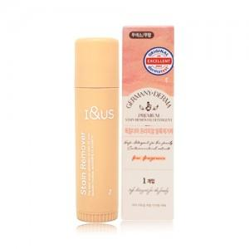

【상세/제작정보】 | 1. 피부무자극 최고등급 인증<br>2. 오염에 특화된 EM효소<br>3. 무색소, 무방부제 무향료!<br>4. 독성물질을 뺀 디톡스 안심성분<br>5. 컴팩드한 사이즈로 휴대편리<br>6. 확실하고 깔끔한 얼룩제거

【인쇄/포장옵션】 | 스티커 / 포장불가능

【공급단가】 | 수량 | 100~ | 300~ | 500~ | 1,000~ | 3,000~
*VAT별도 | 단가 | 2,600원 | 2,460원 | 2,340원 | 2,280원 | 2,240원

【상품 URL】 | https://www.synergygift.co.kr:443/src/goods_detail.php?gdno=43136

